상품제안서
70x50 컬러점착메모지 | 상품코드: F24464

 |  |  |  |  |  |  | 02-412-0044 | www.easy1.co.kr
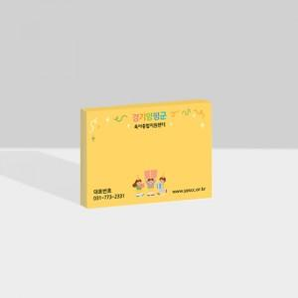

【상세/제작정보】 | 내지 단면 풀칼라인쇄

【인쇄/포장옵션】 | 풀칼라 / OPP(비닐)

【공급단가】 | 수량 | 1,000~ | 2,000~ | 3,000~ | 5,000~ | 10,000~
*VAT별도 | 20매 | 350원 | 330원 | 320원 | 310원 | 300원
 | 30매 | 400원 | 390원 | 370원 | 360원 | 340원
 | 50매 | 560원 | 540원 | 520원 | 500원 | 480원
 | 100매 | 720원 | 700원 | 670원 | 650원 | 620원

【상품 URL】 | https://dev.easy1.co.kr:443/src/goods_detail.php?gdno=24464

